Лист1
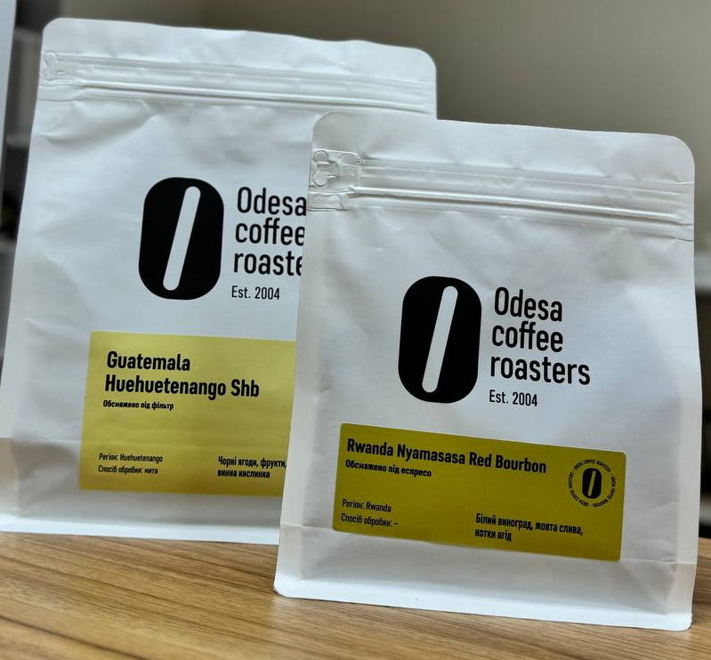
 |  |  | 1 кг | 0.5 | 0.25
Brazil Santos | 250 г. | під еспресо | 1 | 1 | 1
Brazil Yellow bourbon | 250 г. | під еспресо | 1 | 1 | 1
Brazil Yellow bourbon | 250 г. | під фільтр | 1 | 1 | 1
Brazil Eldorado Aranas | 250 г. | під еспресо
Ethiopia Sidamo | 250 г. | під еспресо | 1 | 1 | 1
Ethiopia Sidamo | 250 г. | під фільтр | 1 | 1 | 1
Ethiopia Yirgacheffe | 250 г. | під еспресо | 1 | 1 | 1
Ethiopia Yirgacheffe | 250 г. | під фільтр | 1 | 1 | 1
Ethiopia Guji | 250 г. | під еспресо | 1 | 1 | 1
Ethiopia Guji | 250 г. | під фільтр
Ethiopia Kaffa G2 Sheka | 250 г. | під еспресо
Ethiopia Shonora G4 | 250 г. | під еспресо
India Plantation | 250 г. | під еспресо | 1 | 1 | 1
Colombia Supremo | 250 г. | під еспресо | 1 | 1 | 1
Colombia Supremo | 250 г. | під фільтр | 1 | 1 | 1
Guatemala Huehuetenango Shb | 250 г. | під еспресо | 1 | 1 | 1
Guatemala Huehuetenango Shb | 250 г. | під фільтр | 1 | 1 | 1
Salvador SHG EP | 250 г. | під еспресо | 1 | 1 | 1
Salvador SHG EP | 250 г. | під фільтр | 1 | 1 | 1
El Salvador EL AGUACATE | 250 г. | під еспресо
Kenya Nyeri Ruka Chui АА | 250 г. | під фільтр
Kenya Rui Ruiru АВ | 250 г. | під фільтр
Kenya WANRICH АА | 250 г. | під фільтр
Kenya Kiamiciri АА | 250 г. | під фільтр
Kenya Ngurueri АА | 250 г. | під фільтр
Costa Rica Tarrazu | 250 г. | під еспресо
Colombia EL Poente | 250 г. | під еспресо
Colombia EL Poente | 250 г. | під фільтр
Colombia – Santa Monica | 250 г. | під еспресо
Colombia – Santa Monica | 250 г. | під фільтр
Colombia Castillo El Porvenir | 250 г. | під еспресо
Colombia Castillo El Porvenir | 250 г. | під фільтр
Burundi Busasa Red Bourbon | 250 г. | під еспресо | 1 | 1 | 1
Burundi Busasa Red Bourbon | 250 г. | під фільтр | 1 | 1 | 1
Rwanda Nyamasasa Red Bourbon | 250 г. | під еспресо | 1 | 1 | 1
Rwanda Nyamasasa Red Bourbon | 250 г. | під фільтр | 1 | 1 | 1
Peru Aromas del Valle | 250 г. | під еспресо
Honduras COMSA | 250 г. | під еспресо
Ethiopia Sidamo UG | 250 г. | під еспресо | 1 | 1 | 1
Colombia Decaf MC Excelso | 250 г. | під еспресо | 1 | 1 | 1

